Desafio 02
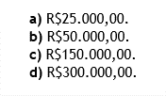

LUCRO AUFERIDO | 50,000
AJUSTE DE LUCRO NÃO REALIZADO | (25,000)
EQUIVALÊNCIA AJUSTADA | 25,000 | (A)

Desafio 03
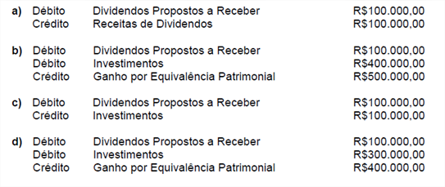
Resposta: | A

